задание_1
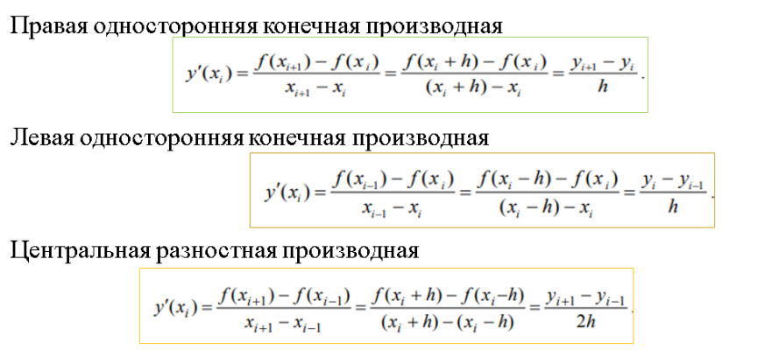
i | xi | yi | f ' точное (xi) | yi ' л | | f '(xi) - yi 'л | | yi 'п | | f '(xi) - yi ' п| | yi ' ц | | f '(xi) - yi 'ц| | yi ' ц для h=0,6 | | f '(xi) - yi 'ц|
i=0 | -1 | -0.25 | -0.25 |  |  | 0.35714285714 | 0.60714285714
i=1 | 0.2 | 0.17857142857 | 0.063775510204 | 0.35714285714 | 0.29336734694 | 0.020764119601 | 0.043011390603 | 0.18895348837 | 0.12517797817 | 0.37790697674 | 0.31413146654
i=2 | 1.4 | 0.20348837209 | -0.094645754462 | 0.020764119601 | 0.11540987406 | -0.067756600804 | 0.026889153658 | -0.023496240602 | 0.07114951386 | -0.046992481203 | 0.047653273259
i=3 | 2.6 | 0.12218045113 | -0.03904262536 | -0.067756600804 | 0.028713975444 | -0.030366982438 | 0.0086756429223 | -0.049061791621 | 0.010019166261 | -0.098123583242 | 0.059080957882
i=4 | 3.8 | 0.085740072202 | -0.020119511528 | -0.030366982438 | 0.01024747091 | -0.016625498765 | 0.0034940127626 | -0.023496240602 | 0.0033767290739 | -0.046992481203 | 0.026872969675
i=5 | 5 | 0.065789473684 | -0.012119113573 | -0.016625498765 | 0.0045063851916

h: | 1.2 |  |  |  |  |  |  |  |  | h: | 0.6
a: | -1
b: | 5

